Outline
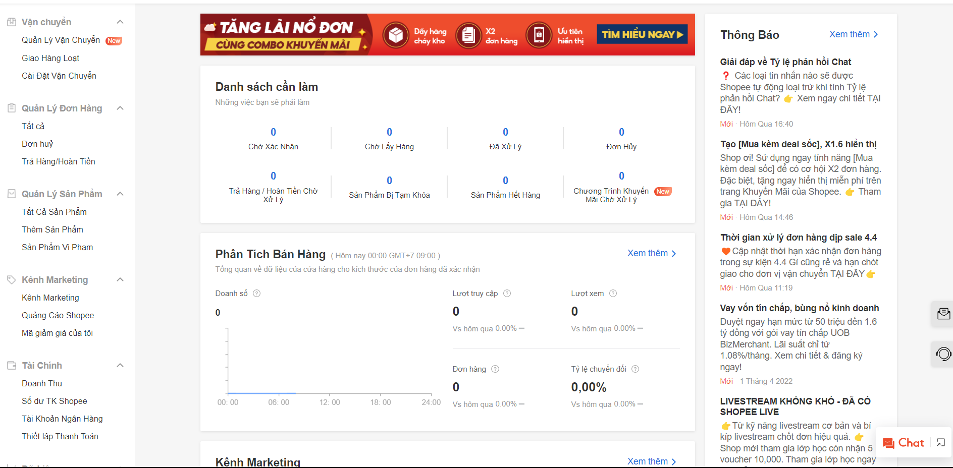
Program Outline
Outline Screen | Ngôn ngữ lập trình
 | JavaScript
 | OutLine - Xử lý function
 | Kênh người bán cho phép người dùng với tư cách là người bán quản lý các đơn hàng, vận chuyển, quản lý sản phẩm, marketting, tài chính
 | Danh sách các việc cần làm
 | Bảng phân tích bán hàng
 | Thông báo của ứng dụng
 | Công cụ marketing, điểm, hiệu quả hoạt động

